Dashboard
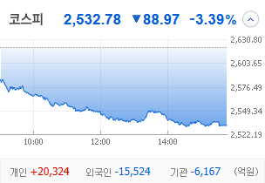
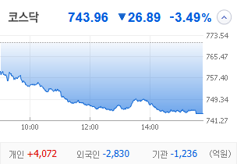
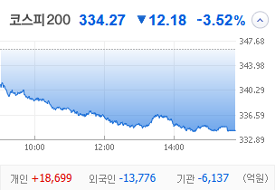
KOSPI | KOSDAQ | KOSPI 200 | 상승종목 |  |  |  |  |  |  |  | 종목별 투자정보
 |  |  | 번호 | 구분 | 종목번호 | 종목명 | 현재가 | 전일비 | 등락률 | URL | 종목명 | 휴스틸
 |  |  | 1 | KOSPI | 005010 | 휴스틸 | 4,895 | △ 415 | 9% | ▶ | 현재가 |  |  |  | 4,895
 |  |  | 2 |  | 011280 | 태림포장 | 2,380 | △ 190 | 9% | ▶ | 전일비 |  |  |  | △ 415
 |  |  | 3 |  | 284740 | 쿠쿠홈시스 | 22,100 | △ 1,350 | 7% | ▶ | 등락률 |  |  |  | 9%
 |  |  | 4 |  | 014915 | 성문전자우 | 4,910 | △ 290 | 6% | ▶ | 거래량 |  |  |  | 12,569,002
다우산업 | 나스닥 | S&P 500 | 5 |  | 000910 | 유니온 | 5,920 | △ 310 | 6% | ▶ | 시가총액(억) |  |  |  | 2,750
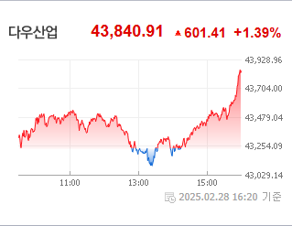
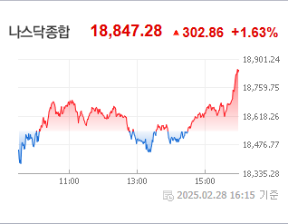
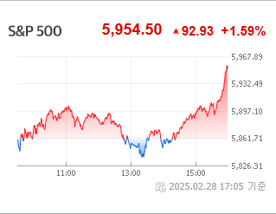
 |  |  | 6 |  | 010770 | 평화홀딩스 | 7,510 | △ 390 | 5% | ▶ | 영업이익(억) |  |  |  | 1232
 |  |  | 7 |  | 168490 | 한국패러랠 | 114 | △ 5 | 5% | ▶ | 외국인비율(%) |  |  |  | 1.35
 |  |  | 8 |  | 020120 | 키다리스튜디오 | 3,735 | △ 155 | 4% | ▶ | PER(배) |  |  |  | -163.17
 |  |  | 9 |  | 496770 | PLUS 글로벌방산 | 11,855 | △ 475 | 4% | ▶ | ROE(%) |  |  |  | 7.54
 |  |  | 10 |  | 003465 | 유화증권우 | 2,315 | △ 85 | 4% | ▶ | PBR(배) |  |  |  | 0.25
USD환율 | JPY환율 | EUR환율 | 1 | KOSDAQ | 010280 | 아이티센엔텍 | 858 | ▲ 198 | 30% | ▶
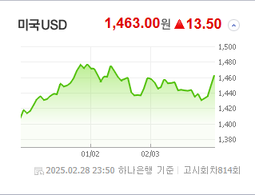
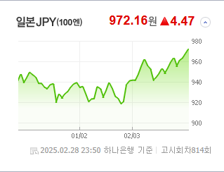
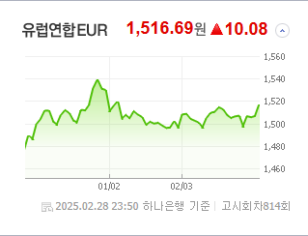
 |  |  | 2 |  | 389140 | 포바이포 | 9,410 | ▲ 2,170 | 30% | ▶ | 종목별 전자공시 |  |  | 오늘의 리포트
 |  |  | 3 |  | 290690 | 소룩스 | 3,190 | ▲ 735 | 30% | ▶ | 파일명 |  | URL | 구분 | 개수
 |  |  | 4 |  | 065170 | 비엘팜텍 | 2,440 | ▲ 562 | 30% | ▶ |  |  |  | 시황정보 | 0
 |  |  | 5 |  | 241520 | DSC인베스트먼트 | 5,620 | △ 995 | 22% | ▶ |  |  |  | 투자정보 | 0
 |  |  | 6 |  | 065370 | 위세아이텍 | 8,410 | △ 1,310 | 18% | ▶ |  |  |  | 종목분석 | 0
WTI | 유가 | 금 | 7 |  | 040350 | 크레오에스지 | 508 | △ 75 | 17% | ▶ |  |  |  | 산업분석 | 0
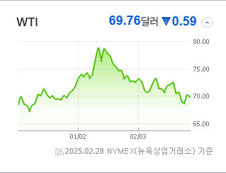
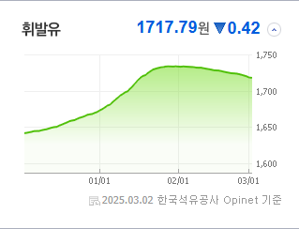
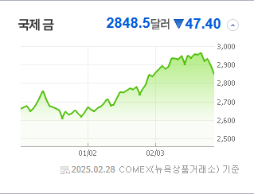
 |  |  | 8 |  | 408900 | 스튜디오미르 | 3,405 | △ 490 | 17% | ▶ |  |  |  | 경제분석 | 0
 |  |  | 9 |  | 317770 | 엑스페릭스 | 3,960 | △ 545 | 16% | ▶ |  |  |  | 경제전망리포트
 |  |  | 10 |  | 113810 | 디젠스 | 2,455 | △ 280 | 13% | ▶ |  |  |  | 2025년 2월 경제전망보고서(Indigo Book)_FFF.pdf

 | 전일대비
인터넷과카탈로그소매 | 1.31%
다각화된소비자서비스 | 1.11%
운송인프라 | -0.31%
창업투자 | -0.36%
가정용품 | -0.40%
카드 | -0.44%
기타금융 | -0.45%
부동산 | -0.49%
무역회사와판매업체 | -0.51%
식품과기본식료품소매 | -0.55%
종이와목재 | -0.56%
생명과학도구및서비스 | -0.58%
무선통신서비스 | -0.60%
출판 | -0.79%
컴퓨터와주변기기 | -0.82%
건축제품 | -0.96%
방송과엔터테인먼트 | -0.98%
사무용전자제품 | -1.03%
도로와철도운송 | -1.06%
기타 | -1.16%
상업서비스와공급품 | -1.26%
다각화된통신서비스 | -1.30%
조선 | -1.46%
음료 | -1.48%
화장품 | -1.59%
가구 | -1.61%
건강관리업체및서비스 | -1.68%
업종별 시세 |  |  | 주요 뉴스 |  |  |  |  |  |  |  | 종목별 뉴스공시
 |  |  | 어제의 주요 증권 뉴스들을 보면, K-딸기의 신품종이 미국 시장에서 크게 인기를 끌고 있으며, 국내외 주요 이슈로는 '김치 프리미엄'에 대한 주의와 코스피의 변동성, 외국인의 지속적인 순매도 현상, 시장주도성 양회의 주목, 박사학위 소지자의 취업 문제, 중국 시장에 파고든 K-라면의 성공 등 다양한 경제 사건들이 동시에 맞물려 있습니다. |  |  |  |  |  |  |  | 제목 |  |  | URL | 종목명

 |  |  | 출처 |  | 제목 |  |  |  |  | URL
 |  |  | MBN |  | 미국 진출한 '망고딸기'…K-딸기 신품종 수출에 로열티까지 |  |  |  |  | ▶
 |  |  | MBN |  | "압축성장이 키운 한탕주의"…'김치 프리미엄' 주의보 |  |  |  |  | ▶
 |  |  | MBN |  | 라이브 쇼에 맞춤 육수…쿠팡 맞서 오프라인 강점 부각 |  |  |  |  | ▶
 |  |  | MBN |  | 어렵게 박사 땄지만 "10명 중 3명은 백수 박사" |  |  |  |  | ▶
 |  |  | 한국경제 |  | 불닭만 먹는 게 아니었네…중국인들 열광한 'K라면' |  |  |  |  | ▶
 |  |  | 파이낸셜뉴스 |  | 코스피 이달 2470~2820 예상… 美FOMC·中양회 주목 |  |  |  |  | ▶
 |  |  | 파이낸셜뉴스 |  | 외국인 7개월째 팔자… 2007년 이후 최장 |  |  |  |  | ▶
 |  |  | 한국경제 |  | "주사 한 방에 아기 피부 된다"…톱스타들 사이 '난리' |  |  |  |  | ▶
 |  |  | 매일경제 |  | 美 고용보고서·中 양회 주목 |  |  |  |  | ▶
 |  |  | 매일경제 |  | "작년 가상자산 해킹, 절반 이상이 北소행" |  |  |  |  | ▶
 |  |  | 매일경제 |  | 존재감 약해진 삼성전자 시총 비중 15%대로 털썩 |  |  |  |  | ▶
 |  |  | 매일경제 |  | "버핏이 더 산대" 日상사株 더 올랐다 |  |  |  |  | ▶
 |  |  | 뉴시스 |  | "서학개미 모셔라" 한국 찾는 美 ATS·브로커들 |  |  |  |  | ▶
 |  |  | 매일경제 |  | [단독] ‘가입비 1억’ 요구한 넥스트레이드···인하 요구 불발에 중소형사 결국 납부 |  |  |  |  | ▶
 |  |  | 매일경제 |  | 트럼프 관세 강행 여부 속 중국 양회 주목 [붐앤쇼크] |  |  |  |  | ▶
 |  |  | 매일경제 |  | 연초 신규 ETF 수익률 국내주식형 ‘완승’…‘해외’ 테마 잡은 운용사들 발등에 불 |  |  |  |  | ▶

